Plan1
Soma de HIT | Rótulos de Coluna
 | 64 |  |  |  |  | 64 Total | Total geral
 | 7 |  |  |  | 7 Total
 | 2 |  |  | 2 Total
Rótulos de Linha | 2 | 2.5 | 3
05x03 | 0.976744186 | 0.9627906977 | 0.9697674419 | 2.9093023256 | 2.9093023256 | 2.9093023256 | 2.9093023256
09x05 | 0.9860465116 | 0.976744186 | 0.9860465116 | 2.9488372092 | 2.9488372092 | 2.9488372092 | 2.9488372092
18x10 | 0.9813953488 | 0.9860465116 | 0.9906976744 | 2.9581395348 | 2.9581395348 | 2.9581395348 | 2.9581395348
34x18 | 0.9906976744 | 0.9930232558 | 0.9906976744 | 2.9744186046 | 2.9744186046 | 2.9744186046 | 2.9744186046
51x27 | 0.9930232558 | 0.9953488372 | 0.9930232558 | 2.9813953488 | 2.9813953488 | 2.9813953488 | 2.9813953488
68x36 | 0.9953488372 | 0.988372093 | 0.9906976744 | 2.9744186046 | 2.9744186046 | 2.9744186046 | 2.9744186046
Total geral | 5.9232558138 | 5.9023255813 | 5.9209302325 | 17.746511628 | 17.746511628 | 17.746511628 | 17.746511628

Plan2
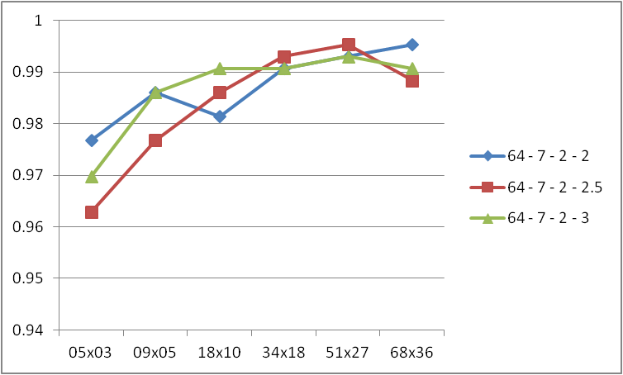
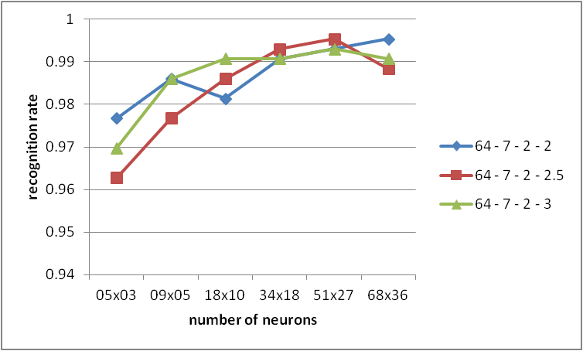
Variando as synapses -> 64

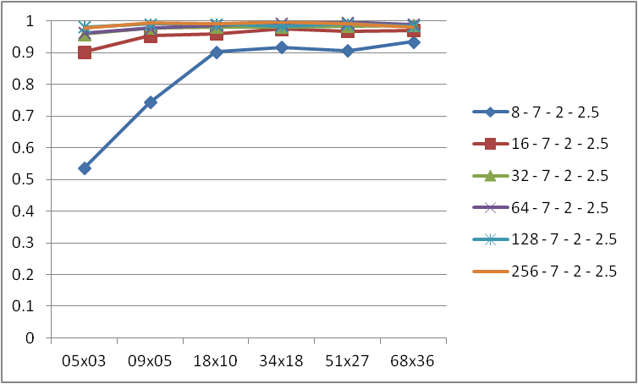
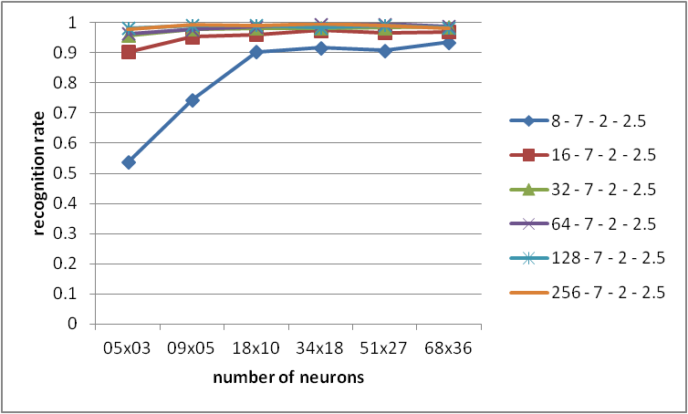

Variando gauss-rad -> 7

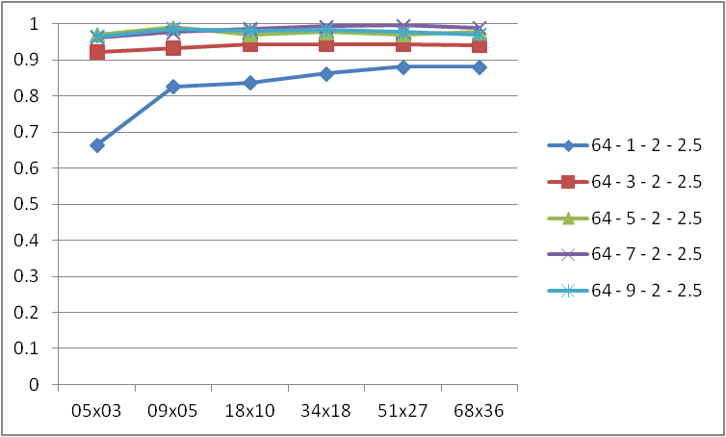
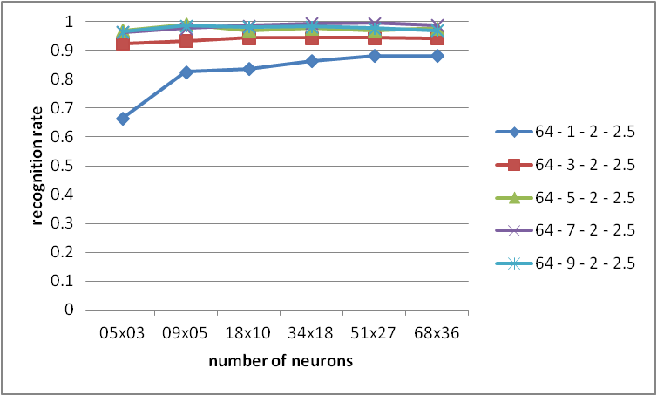

Variando log-factor -> 2

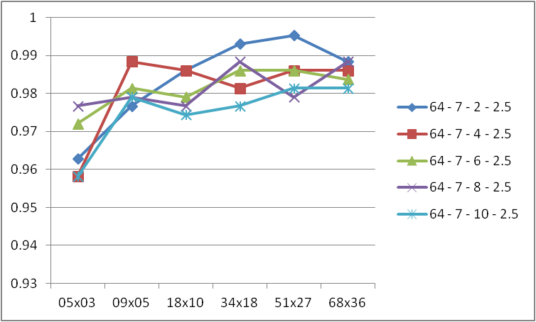
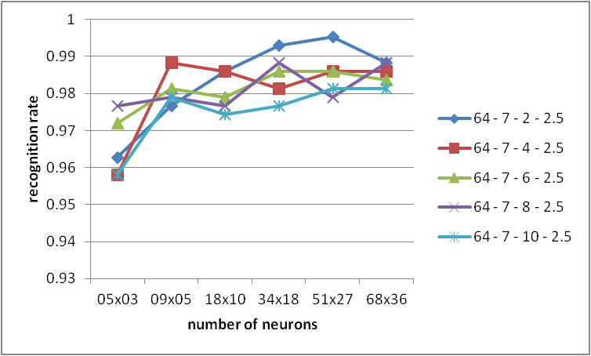

Variando vote-param -> 2.5

